はじめに
内閣府 令和４年度 障害者差別解消法に係る相談事例等に関する調査

【回答対象】
・ | 調査は団体属性、回答項目1～回答項目3まであります。
 | ※ | 設問の内容はシート「設問一覧」を参照ください。
・ | 回答項目1～3については、令和３年度（令和３年4月～令和４年3月）に把握された相談事例等のうち、
 | 広く情報共有することが望ましいものや特徴的なものを選んで記入してください。（全件調査ではありません）

【回答方法】
・ | 設問は、下記の通りご回答ください。
 |  |  | (選択) | ⇒ プルダウンメニューから１つ選んでください
 |  |  |  | ⇒ 該当する選択肢の横に○印
 |  |  |  | ⇒ 数値を入力してください（不明の場合はブランク、ゼロの場合は0と入力）
 |  |  |  | ⇒ 文字等を入力してください
 | ※ | 欄外への入力等はできません。回答は上記の色網掛け部分にお願いします。
・ | 他設問の回答状況により、回答が不要な設問はグレーに塗りつぶされます。
 | ※ | その設問はご回答いただかなくて結構です。

【回答にあたっての留意事項】
・ | 調査票のファイルが開かない場合は、調査事務局までご連絡ください。
・ | 調査票のファイルを開いた際、「保護されたビュー」と表示される場合は、
 | 通知バーの「編集を有効にする」をクリックし、編集・保存・印刷が可能なファイルとしてください。
※自動計算されない場合は以下をご確認ください
・ | 各シートには数式が設定されているため、以下の手順で数式を自動計算に設定してください。
 | 「ファイル」→「オプション」→「数式」→「計算方法の設定」→「ブックの計算」→「自動」を選択

【回答にあたってのご確認事項】 ※回答前及び調査票のご提出前に必ずご確認ください
以下の＜回答チェックの方法＞を参照し、「設問一覧」の未回答の表示が「ない」ことを確認の上、提出ください。
※ 未回答有のまま調査票をご提出いただいた場合には、回答漏れとして回答確認をさせていただくこととなります。

 | ＜回答チェックの方法①（回答中）＞
 | 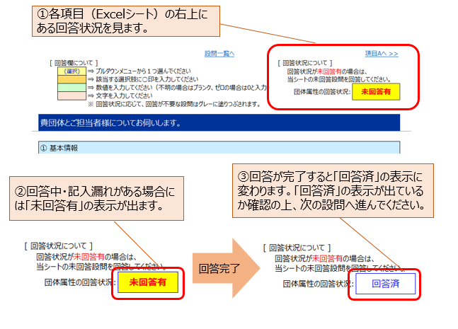
 | ＜回答チェックの方法② （回答完了時）＞
 | 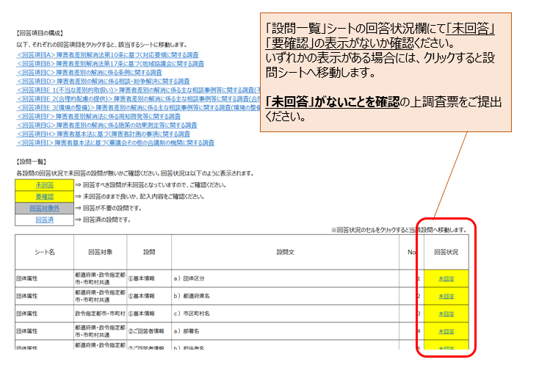
【回答の提出期限】
 | 令和４年8月４日(木)15時締切

【提出先メールアドレス】
 | 経済産業省経済産業政策局経済社会政策室 社会室障害者施策担当（大羽、芳賀） syogaisya@meti.go.jp

【回答の提出方法】
 | 〇エクセル形式の調査回答票の電子ファイルを、上記の提出先メールアドレス（E-mail）宛てに提出
 | 〇調査票のファイル名は、各府省庁名に変更して御送付をお願いいたします。
 | (例）【●●（府省庁名）】調査票.xlsx⇒【内閣府】調査票.xlsx

【問合せ先】
 | ①経済産業省経済産業政策局経済社会政策室 担当：大羽、芳賀 電話：03-3501-0650（直通） FAX：03-3501-0382

 | ②「内閣府 令和４年度 障害者差別解消法に係る相談事例等に関する調査事務局」
 | 株式会社NTTデータ経営研究所 先端技術戦略ユニット
 | 担当者：有川、池永、太刀川、平良、柴田
 |  | E-mail： | sabetsu-kaisyo@timeagent.co.jp
 |  | 電 話： | 03-6261-4199［受付時間：平日9:30～17:00（12:00～13:00を除く）］
 | ※ | 調査票の回収・検票・データ入力等の一部業務は、株式会社タイム・エージェントに再委託をしております。
 |  | 当社並びに再委託先において、本調査で得られたデータの目的外使用は一切行いません。

【本調査の実施主体】
 | 内閣府政策統括官（政策調整担当）付 参事官（障害者施策担当）

【事務局宛連絡事項記入欄】
※ | ご回答内容で事務局宛にご連絡事項があれば、こちらにご入力ください。

